Linia dwutorowa
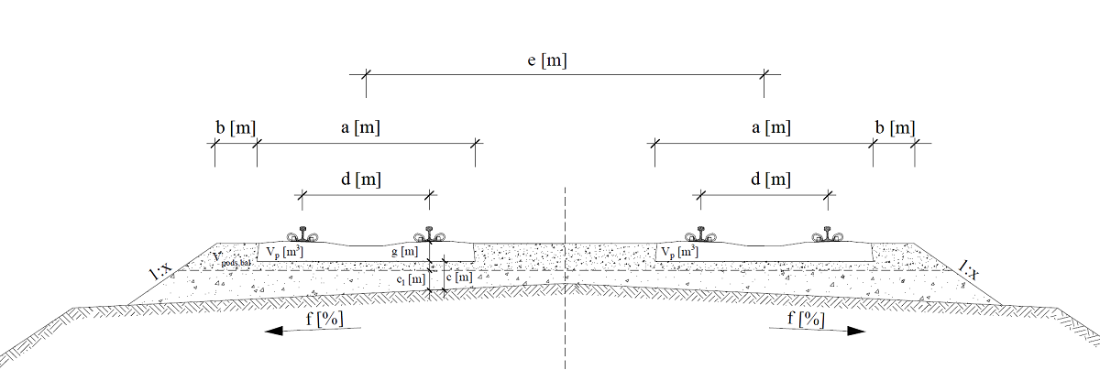
Nazwa | Symbol | Wartość | Jedn.
Dane
szerokość podkładu | a | 2.50 | [m]
szerokość pryzmy podsypki za czołem podkładu | b | 0.45 | [m]
grubość warstwy podsypki | c | 0.35 | [m]
grubość subwarstwy | c1 | 0.23 | [m]
osiowy rozstaw szyn | d | 1.50 | [m]
szerokość międzytorza | e | 4.50 | [m]
pochylenie torowiska | f | 5.00 | [%]
grubość podkładu | g | 0.21 | [m]
pochylenie skarpy podsypki | 1:x | 1.50 | [-]
objętość podkładu | Vp | 0.1224 | [m3]
rozstaw podkładów | Sp | 0.60 | [m]
Wyniki
pole powierzchni przekroju poprzecznego subwarstwy | Ssub | 2.5966 | [m2]
pole powierzchni przekroju poprzecznego balastowania (bez uwzględnienia podkładów) | Sbal | 2.7703 | [m2]
objętość subwarstwy | Vpods, sub | 2596.64 | [m3/km]
objętość balastowania (z uwzględnieniem podkładów) | Vpods, bal | 2566.35 | [m3/km]
Łączna objętość | V | 5162.99 | [m3/km]
Uwaga! Podano objętości w stanie zagęszczonym.

 |  |  |  | powierzchnia podkładu | Sp | 0.525 | [m^2] | 1.062025 | 2.12405 | 0
 |  |  |  | długość | x(odcinek) | 0.675 |  | 1.062025
 |  |  |  |  | kąt alfa | 0.049958395722 |  | 2.12405
 |  |  |  |  | sin | 0.049937616944 | 2.8624052261
 |  |  |  |  | u | 0.19725358693
 |  |  |  |  |  | 0.12
 |  |  |  |  | c11 | 0.155
 |  |  |  |  | z | 0.233875
 |  |  |  |  | h | 0.25283783784
 |  |  |  |  |  | 4.6775

